2019-1-25
办公家具报价清单
客户名称：台江税务局
序号 | 品名 | 图样 | 规格 | 数量 | 单位 | 单价 | 金额 | 说明
1 | 填单台 |  | 1000*1050（正六边形，边长1米，开孔10寸） | 1 | 张 | 28950.00 | 28950.00 | 1、板材：采用E1级高密度中纤板，硬度高、无味、环保符合国家安全标准，优质绿色环保产品，甲醛含量≤1.0mg/L,密度760g/m3； 2、表面白色与蓝色哑光漆； 3、经过三底两面喷烤环节最终成型，其面平滑如镜，光照可鉴，外观优美时尚极富艺术感； 4、台面以上开镶嵌显示屏口，放10寸平板电脑。 5、具有防水、防烫、防污、防酸、防碱、防火。
2 | 吧椅 | 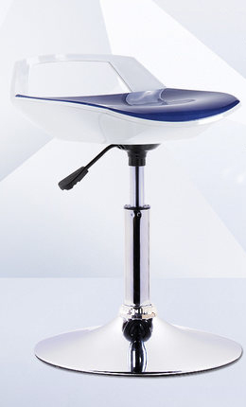 | 410*430*610/640 | 7 | 张 | 390.00 | 2730.00 | 1、椅座：采用优质ABS塑料，抗冲击性、耐热性、耐低温性、耐化学药品性及电气性能优良，吸水率低。密度为1.04~1.06g/cm3，热变形温度≤118℃。不受水、无机盐、碱及多种酸的影响。 2、椅脚采用电镀脚，表面进行严格除油除锈、磷化、纯化、清水冲洗、烘干等工艺处理，并通过AAA级电镀铬工艺处理，防止钢件的生锈腐蚀，表面美观。 3、采用优质气动杆，可气压升降、旋转。 4、需提供吧椅样品成品一张，坐垫颜色为国税蓝色。
3 | 洽淡桌 | 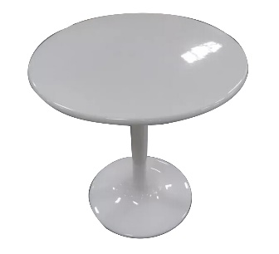 | 直径800 | 12 | 张 | 1190.00 | 14280.00 | 1、材质：采用白色琉璃钢分体制作，强度达50-120Mpa，拉伸强度≥500MPa，耐腐蚀性好，防污抗蛀。 2、表面采用高质量的环保油漆。 3、经过三底两面喷烤环节最终成型，其面平滑如镜，光照可鉴，外观优美时尚极富艺术感。
4 | 洽淡椅 | 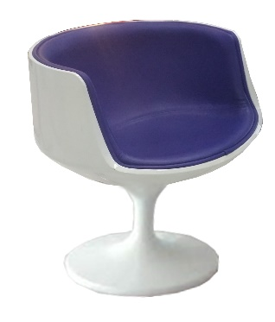 | 常规 | 48 | 张 | 980.00 | 47040.00 | 1、材质：采用优质ABS外壳，密度1.04~1.14G/cm³，吸水率≤0.35％，撕裂长度≥10％，综合性能较好，冲击强度较高，耐热性高； 2、表面喷高质量的环保油漆； 3、坐垫：材质采用优质西皮饰面，厚度1.3-1.5mm，手感舒适，透气性强，坐垫皮色为税务蓝色。
5 | 员工椅 | 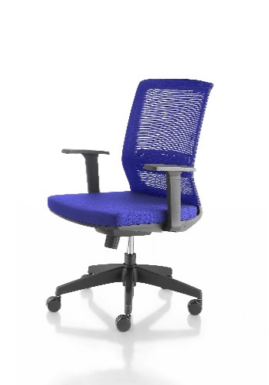 | 常规 | 36 | 张 | 540 | 19440.00 | 1、面料：优质透气网布，耐磨性强、透气性好，网布颜色为国税蓝色。 2、海绵:采用优质环保PU定型高弹泡绵，使用无苯胶粘剂粘接海绵；表面涂有防止老化变形的保护膜；防火符合国内防火标准；座密度：54kg/m3。（回弹力35%）。底板为14mm木板。 3、背框:一体成型背框+网布 4、腰靠:自适应腰靠 5、扶手:工程塑料 PA+30%纤 6、底盘:一档锁定底盘+防护罩 7、气杆:优质气压棒 8、椅脚:半径330mm强化尼龙脚 9、需提供员工椅样品成品一张，颜色为国税蓝色。
6 | 客户椅 | 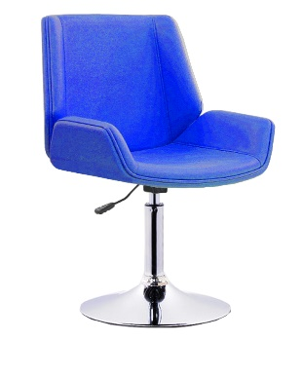 | 常规 | 52 | 张 | 450 | 23400.00 | 1、饰面用材：选用优质PU皮，防潮、防污易清洁等，皮面更加柔软舒适，光泽持久性好，颜色为国税蓝色； 2、海绵：采用优质成型PU泡棉硬度45°密度37.5KG／立方米，通BS7176-1995测试，在火种离开10秒内，泡棉自动结焦熄灭，能均匀承托负重，表面有一层保护面,可防氧化,防碎,经过HD测试永不变形。 3、实木弯内板：依据人体工程学原理设计，实木弯内板经模具八层高频压机将多导单板施胶层叠且热压成型，板材厚度12-16mm，板材承受压力达300KG。符合GB/T22350-2008《成型胶合板》、GB18580-2001《室内装饰装修材料 人造板及其制品中甲醛释放限量》标准，要求甲醛释放量≤1.5mg/L经防潮、防腐、防蛀等环保处理。 4、脚架：采用优质铝合金脚，壁厚1.8-2.0mm厚，表面进行严格除油除锈、磷化、纯化、清水冲洗、烘干等工艺处理，并通过AAA级电镀铬工艺处理，防止钢件的生锈腐蚀。气杆：采用优质气动杆，气压升降、旋转。 5、需提供客户椅样品成品一张，颜色为国税蓝色。
7 | 屏风工作位 | 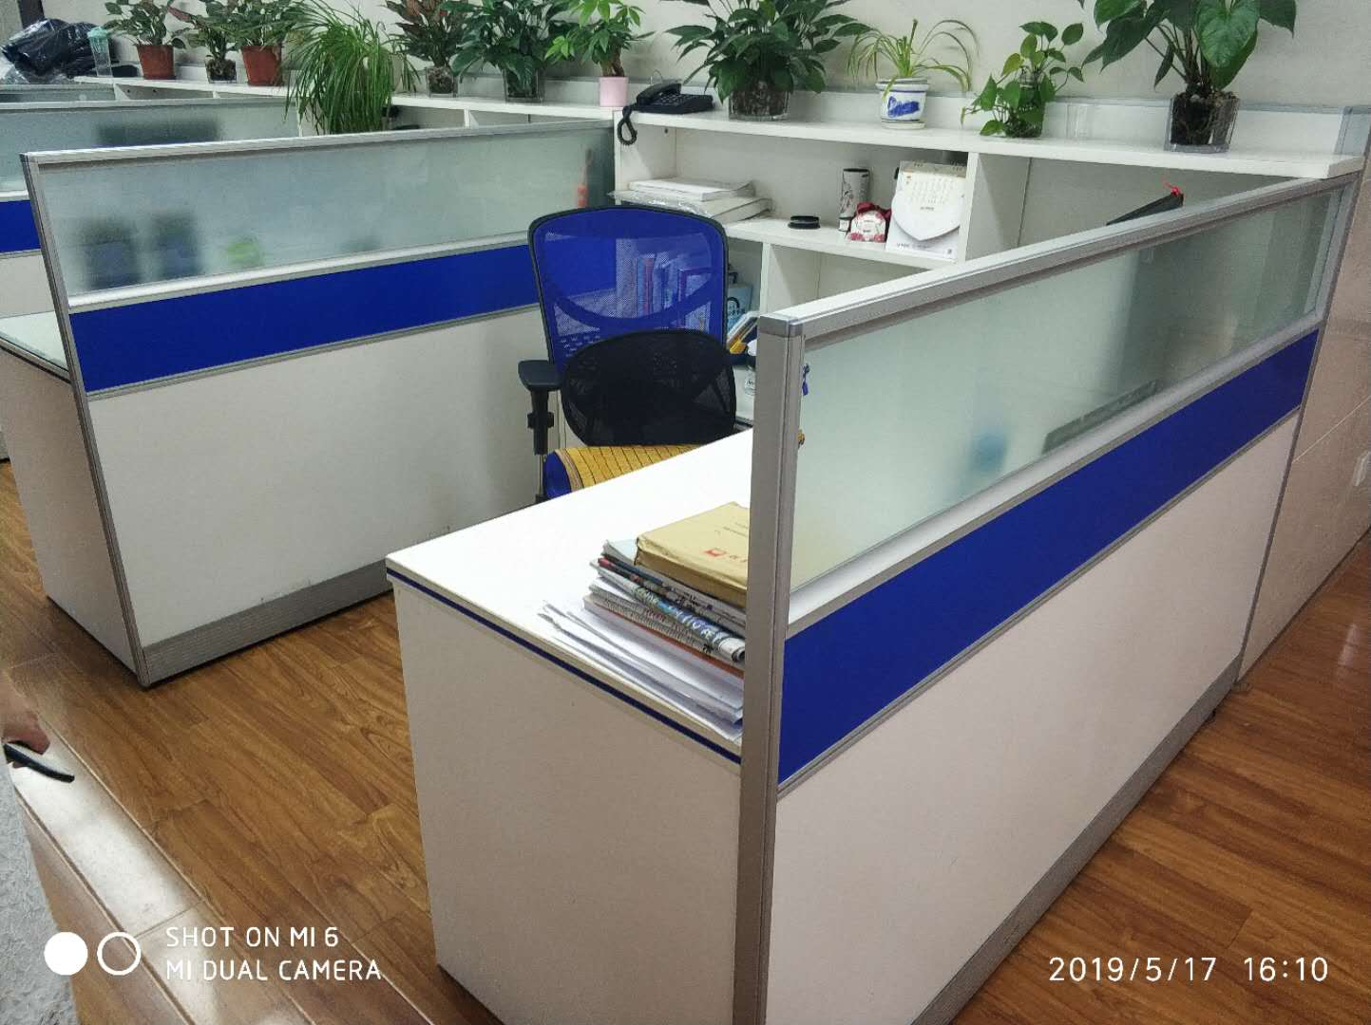 | 1800*1800*1200 | 12 | 位 | 3130.00 | 37560.00 | 1、 屏风：采用优质电泳银铝合金制作，铝材宽为41mm，采用多功能顶杆，铝材厚度为1.2mm，注：顶封、顶杆、挂槽一次性成型无拼接，多功能顶杆顶部镶嵌11mmPVC胶条，顶杆两侧带两层挂槽。大中杆高度为36mm，与台面组合平整无缝隙。屏风上部镶嵌5mm厚磨砂玻璃。中、下部为板式镶嵌，铝材颜色：电泳银，玻璃下方为税务蓝色。 整体配件紧密拼接，间隙小且均匀等。框架接缝处平整，无缝，架构牢固。 2、饰面：采用优质三聚氰胺板饰面，纹理清晰，色泽均匀， 基材：采用优质E1级刨花板，经过防腐、防虫等化学处理，不含对人体有害化学成分，各项指标均符合国家标准要求； 3、封边：优质2mm厚PVC封条封边； 4、 配件：采用优质五金配件。 6、需提供屏风工作位屏风小样一块，颜色为上面玻璃，中间国税蓝色，下面暖白色。
8 | RMB人民币173400 |  |  |  |  | 合计： | 173400.00

2019-05-22

